Tabelle1
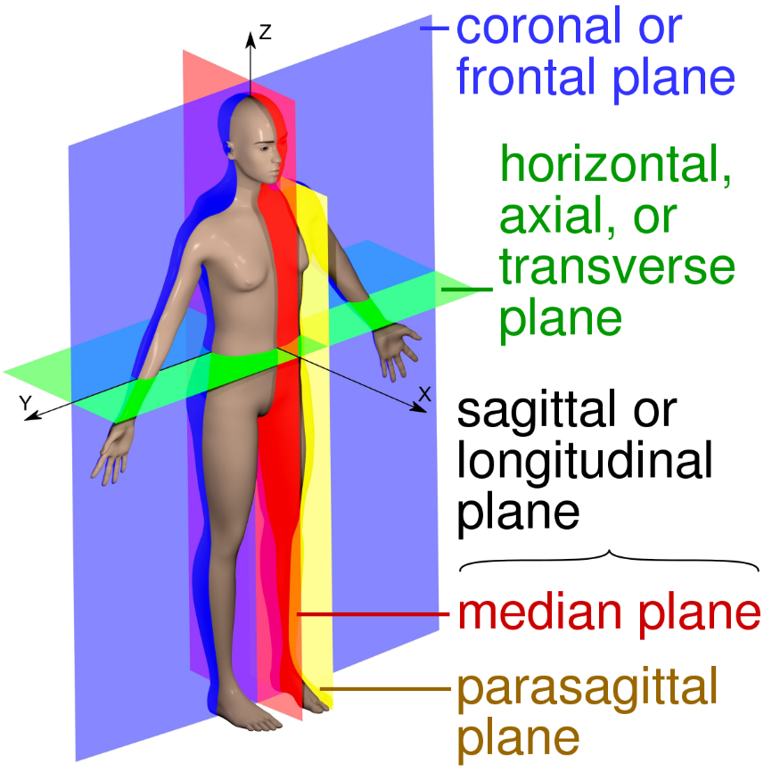
Case ID | Matrix Dimension |  |  | Pixel Dimensionen |  |  | Datensatz verwenden | "Niere maximal" bei koronaler Schicht (x) | gewählte axiale Schichten (z) |  | Tumor | Kommentar
 | z | x | y | z | x | y
3 | 270 | 512 | 512 | 1.000 | 0.855 | 0.855 | Y | 305 | 80 | 230 | rechts, 1, mittel, rund
33 | 423 | 512 | 512 | 1.000 | 0.809 | 0.809 | Y | 280 | 75 | 225 | rechts, 1, klein
49 | 670 | 512 | 512 | 0.500 | 0.861 | 0.861 | Y | 290 | 220 | 520 | rechts, 1, klein
52 | 673 | 512 | 512 | 0.500 | 0.957 | 0.957 | Y | 265 | 70 | 370 | rechts, 1, mittel
59 | 738 | 512 | 512 | 0.500 | 0.789 | 0.789 | Y | 300 | 130 | 430 | links, 1, mittel
63 | 527 | 512 | 512 | 0.500 | 0.859 | 0.859 | Y | 300 | 80 | 380 | rechts, 1, klein
66 | 445 | 512 | 512 | 1.250 | 0.863 | 0.863 | Y | 305 | 115 | 235 | rechts, 1, mittel
71 | 612 | 512 | 512 | 0.500 | 0.703 | 0.703 | Y | 340 | 10 | 310 | links, 1, mittel
91 | 735 | 512 | 512 | 0.500 | 0.789 | 0.789 | Y | 280 | 110 | 410 | rechts, 1, mittel
96 | 683 | 512 | 512 | 0.500 | 0.738 | 0.738 | Y | 320 | 175 | 475 | rechts, 1, klein
98 | 234 | 512 | 512 | 1.000 | 0.699 | 0.699 | Y | 290 | 80 | 230 | links, 1, mittel
103 | 665 | 512 | 512 | 0.500 | 0.828 | 0.828 | Y | 270 | 110 | 410 | links, 1, klein
115 | 325 | 512 | 512 | 0.500 | 0.703 | 0.703 | Y | 300 | 20 | 320 | links, 1, mittel
116 | 433 | 512 | 512 | 0.500 | 0.672 | 0.672 | Y | 330 | 40 | 340 | rechts, 1, mittel
132 | 532 | 512 | 512 | 0.500 | 0.713 | 0.713 | Y | 340 | 30 | 330 | links, 1, klein
140 | 279 | 512 | 512 | 1.000 | 0.824 | 0.824 | Y | 320 | 85 | 235 | links, 1, klein
141 | 581 | 512 | 512 | 0.500 | 0.713 | 0.713 | Y | 330 | 120 | 420 | rechts, 1, klein
142 | 274 | 512 | 512 | 1.000 | 0.809 | 0.809 | Y | 330 | 90 | 240 | links, 1, mittel
146 | 591 | 512 | 512 | 0.500 | 0.703 | 0.703 | Y | 300 | 65 | 365 | links, 1, mittel
155 | 538 | 512 | 512 | 0.500 | 0.811 | 0.811 | Y | 330 | 65 | 365 | links, 1, klein
158 | 705 | 512 | 512 | 0.500 | 0.703 | 0.703 | Y | 270 | 140 | 440 | rechts, 1, klein
159 | 719 | 512 | 512 | 0.500 | 0.766 | 0.766 | Y | 310 | 70 | 370 | rechts, 1, mittel
183 | 195 | 512 | 512 | 1.500 | 0.707 | 0.707 | Y | 250 | 70 | 170 | links, 1, mittel
193 | 233 | 512 | 512 | 1.250 | 0.703 | 0.703 | Y | 300 | 50 | 170 | links, 1, klein
203 | 620 | 512 | 512 | 1.000 | 0.637 | 0.637 | Y | 290 | 285 | 435 | links, 1, klein

